رسم
شكل (1) Figure
كمية إنتاج التمور لجميع الأصناف مقارنة بإنتاج صنف الزهدي في العراق للسنوات( 2015 – 2019 )
Dates production of all kinds comparing with Zahdi production in Iraq (2015-2019)

 |  | 2015 | 602348 | -9.1 | 63.7 | 62.6
 |  | 2016 | 615211 | 2.1 | 64.9 | 63.3
 |  | 2017 | 618769 | 0.6 | 64.4 | 62.8
 |  | 2018 | 646163 | 4.4 | 66.7 | 65.2
 |  | 2019 | 639315 | 1.1 | 59.7 | 58.3
 | جميع الأصناف | 2015 | 331981 | -7.9 | 69.6 | 68.5
 | زهدي | 2016 | 333161 | 0.4 | 71.6 | 69.8
 |  | 2017 | 338257 | 1.5 | 72.2 | 70.3
 |  | 2018 | 351558 | 3.9 | 74 | 72.2
 |  | 2019 | 334014 | -5 | 61.8 | 60.3

شكل رقم ( 2 ) Figure
متوسط إنتاجية النخلة المنتجة لجميع الأصناف مقارنة بإنتاجية صنف الزهدي في العراق للسنوات (2015 –2019)
Average yield per productive palm of all kinds comparing with Zahdi production
in Iraq (2015-2019)
كغم

رسم1
شكل (3) Figure
كمية إنتاج التمور على مستوى المحافظات لسنة 2019 |  |  | ديالى | 50293
Dates production at governorates level for 2019 |  |  | الانبار | 29415
 |  |  | بغــداد | 135212
 |  |  | بابل | 93605
طن
 |  |  | كربلاء | 80947
 |  |  | واسط | 33797
 |  |  | صلاح الدين | 25400
 |  |  | النجف | 29376
 |  |  | القادسية | 38899
 |  |  | المثنى | 36054
 |  |  | ذي قار | 44270
 |  |  | ميسان | 8668
 |  |  | البصرة | 33379

شكل (4) Figure
متوسط إنتاجية النخلة المنتجة فعلاً على مستوى المحافظات لسنة 2019
Average productivity per palm at governorates level for 2019
كغم
 | ديالى | 36.0
 | الانبار | 48.0
 | بغــداد | 74.0
 | بابل | 64.8
 | كربلاء | 64.1
 | واسط | 59.3
 | صلاح الدين | 88.6
 | النجف | 62.2
 | القادسية | 66.9
 | المثنى | 61.6
 | ذي قار | 63.6
 | ميسان | 51.1
 | البصرة | 41.2

خارطة1
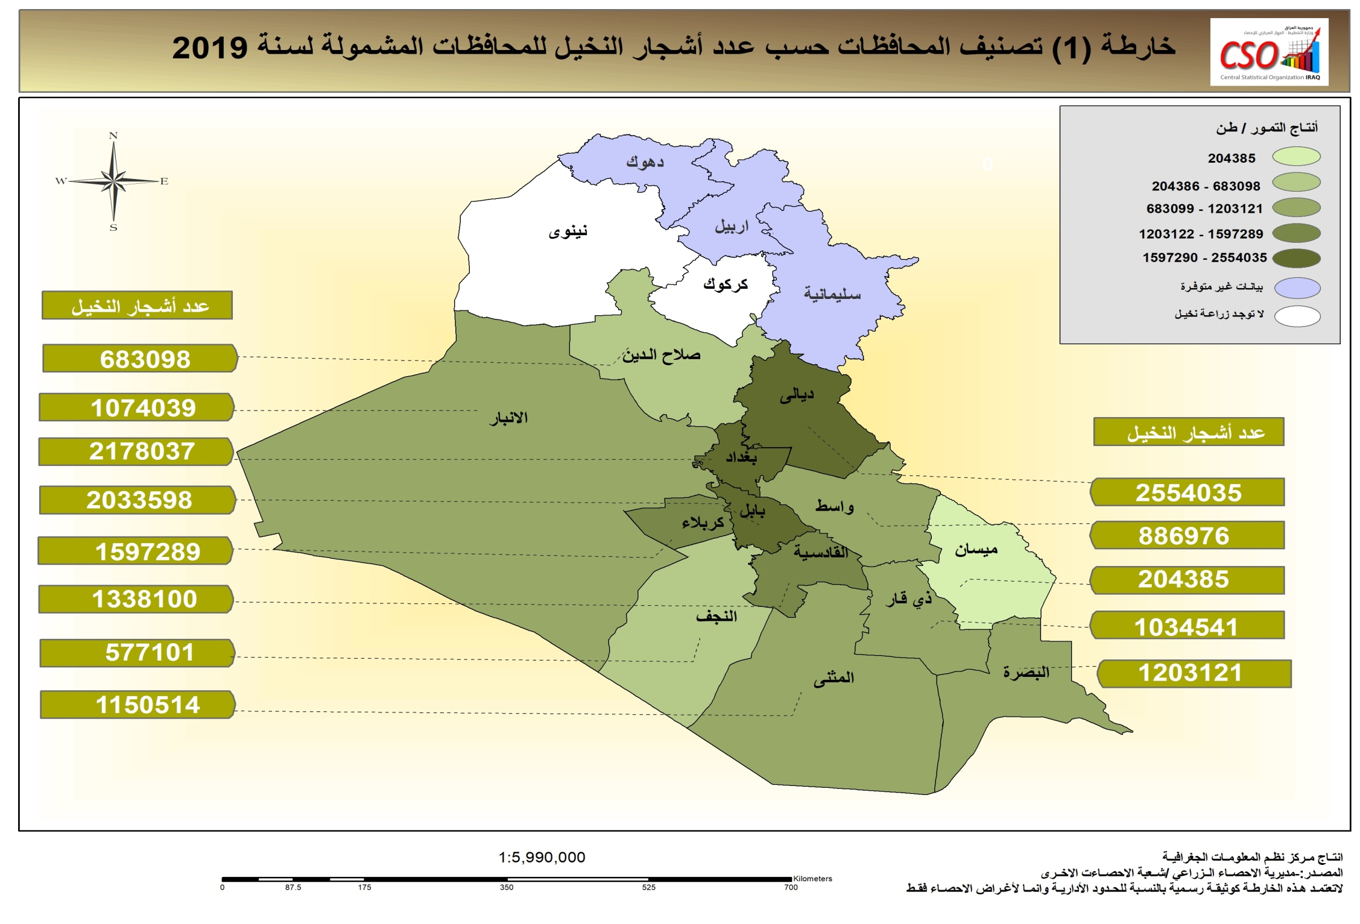

رسم22
شكل (5) Figure
نسبة كمية إنتاج التمور حسب الأصناف في العراق لسنة 2019
Dates production Ratio by kind in Iraq for 2019

زهدي | 334014
خستاوي | 71296
ساير | 27438
خضراوي | 32281
حلاوي | 15879
ديري | 26939
أنواع خرى | 131468

شكل (6) Figure
متوسط إنتاجية النخلة في مرحلة الإنتاج حسب الأصناف في العراق لسنة 2019
Average yield per palm in production stage by kinds in Iraq 2019

زهدي | 60.3
خستاوي | 58.2
ساير | 49
خضراوي | 56.1
حلاوي | 35
ديري | 56.3
أنواع خرى | 61.8
كغم

خارطة
